010822
 |  |  |  | COMPTE RENDU D'ESSAIS |  |  |  |  |  |  |  |  |  | Lyon Avenue de Grande Bretagne
 |  |  |  | COUPE DE SONDAGE CAROTTE

 |  |  |  | SC |  | n° | 1 | RA L1EC |  | 2022-08-01
 |  |  |  |  |  |  | Chrono | N° d'affaire |  | Date de rédaction
Laboratoire : |  |  |  | Région Rhône Alpes - 29-31 rue des Tâches - ZI Mi-Plaine - 69800 SAINT PRIEST
 |  |  |  | Type et nom de l'ouvrage : | Avenue de Grande Bretagne |  |  |  |  |  |  | Document de référence :
 |  |  |  | Partie de l'ouvrage : | Quai Bus |  |  |  | Sondeur : |  |  |  | Sylvain LHOPITAL

1 - | Caractéristiques

 | Procédé de sondage : |  |  |  | Carotteuse sur remorque |  |  |  |  |  | Photo :
 | Diamètre de couronne : |  |  |  | 102 mm
 | Date de sondage : |  |  |  | 2022-08-01 |  |  |  |  |  | Profil n° :

 |  |  |  | Arrêt de sondage : | 25,5 cm

2 - | Résultats du sondage et des identifications |  |  |  |  |  |  |  |  |  |  |  |  |  |  |  |  | Enrobé Type 0/4 mm

 | Profondeur |  |  | Identification visuelle |  |  |  |  | Photo |  |  |  |  |  | Essais de laboratoire
 | (cm) |  |  | Coupe |  | Description |  |  |  |  |  |  |  |  | d | % | Compacité
 |  |  |  | graphique |  | (nature, couleur, D, état…) |  |  |  |  |  |  |  |  |  | vide | %
 | 0.0 |  |  |  |  |  |  |  |  |  |  |  |  |  |  |  |  | Enrobé Type 0/6 mm
 |  |  |  |  |  | Enrobés Type drainant Limite de percolation

 |  |  |  |  |  |  |  |  |  |  |  |  |  |  |  |  |  | Enrobé Type 0/10 mm

 |  |  | 5.0 |  |  |  |  |  |  |  |  |  |  |  |  |  |  | Enrobé Type 0/14 mm

 |  |  |  |  |  | Enrobés Type 0/14

 |  | 10.0

 |  |  | 15.0
 |  |  |  |  |  | Enrobés Type 0/14

 |  | 20.0

 |  |  | 25.0

 |  |  |  |  |  | Arrêt de sondage

 |  | 30.0

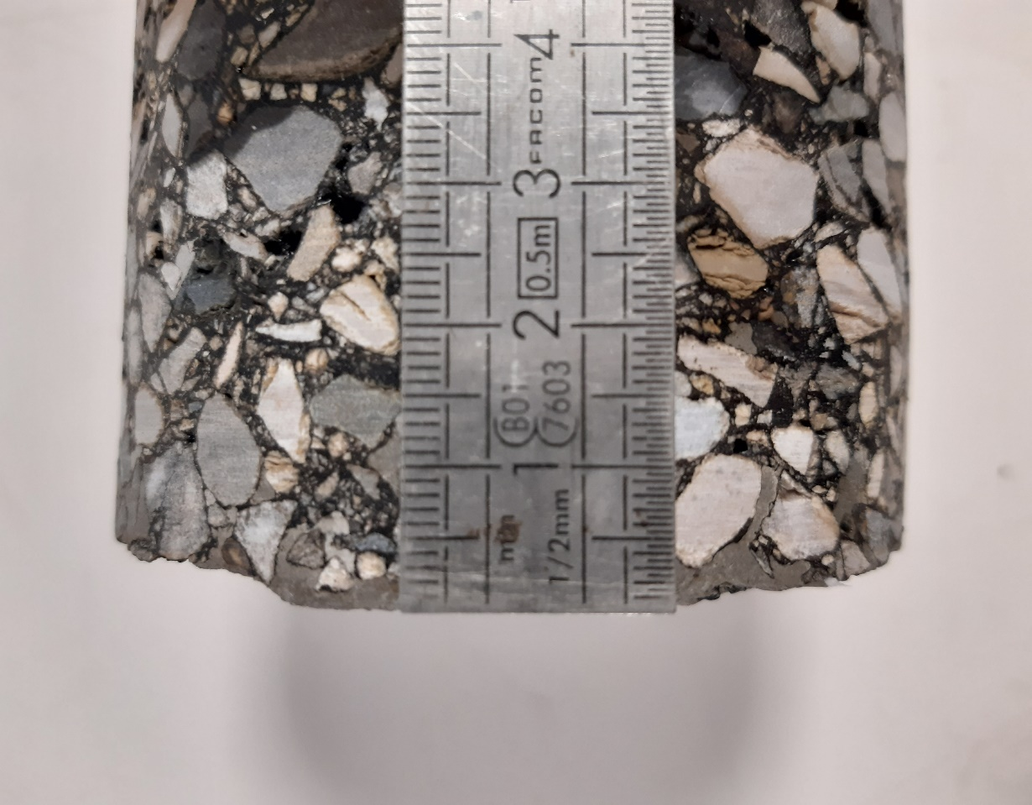
 |  |  |  |  |  | Détail de percolation

 |  |  | 35.0

 |  |  |  |  |  | Limite de percolation

 |  | 40.0

 |  |  | 45.0

 |  | 50.0

3/ | COMMENTAIRES |  |  |  |  |  |  |  |  |  | Nom |  |  | Sylvain LHOPITAL
 |  |  |  |  |  |  |  |  |  |  | Fonction |  |  | Chef de Section Laboratoire

 |  |  |  |  |  |  |  |  |  |  | Visa

